关系图
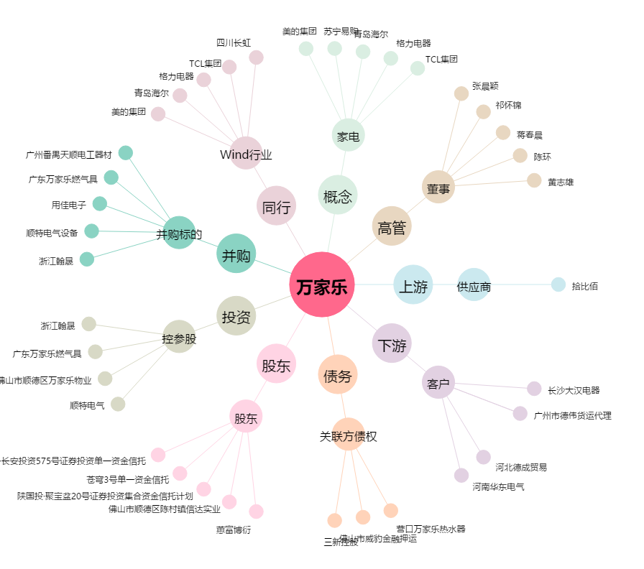
万家乐[000533.SZ] - 关系概览图

